상품제안서
모두애 천연 광목 더스트백 | 상품코드: S26867

 |  |  |  |  |  |  | 02-713-8555 | www.synergygift.co.kr
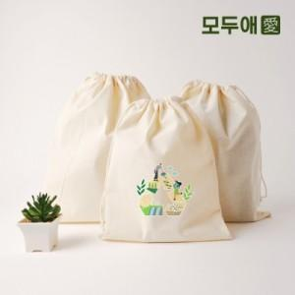

【상세/제작정보】 | <p style="text-align: center; " align="center"><span style="font-size: 14pt;">50개 단위 주문가능합니다.</span></p><p style="text-align: center; " align="center"><span style="font-size: 14pt;">컬러 전사인쇄 - 80x60 (기본사이즈) 1곳 포함 입니다.</span>&nbsp;</p>

【인쇄/포장옵션】 | 컬러전사인쇄 / 포장불가능

【공급단가】 | 수량 | 100~ | 500~ | 1,000~ | 3,000~ | 5,000~
*VAT별도 | 210x270 | 2,660원 | 2,600원 | 2,520원 | 2,390원 | 2,350원
 | 230x300 | 2,910원 | 2,840원 | 2,750원 | 2,620원 | 2,570원
 | 260x330 | 3,140원 | 3,070원 | 2,970원 | 2,830원 | 2,780원
 | 280x350 | 3,410원 | 3,340원 | 3,230원 | 3,070원 | 3,020원

【상품 URL】 | https://www.synergygift.co.kr:443/src/goods_detail.php?gdno=26867

